PM810电跑机塑胶件汇总
 | 厦门恒泽坤电器有限公司

 | 地址：厦门市集美区董任西路5号
 | TO： 电话18120754784
 | 您好！ 模具报价如下：
 | 一、模具图片、材质、模数、周期、价格如下：
序号 | 名称 | 图号 | 图片 | 最大尺寸 | 模穴数 | 模仁 材料 （8418） | 开模周期 | 模具价格 | 备注
1 | 91-壳体1 |  | 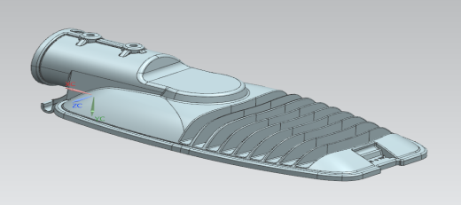 | 353*96*171 | 1*1 | 500*310*300 | 40 | 108000
2 | 91-框面1 |  | 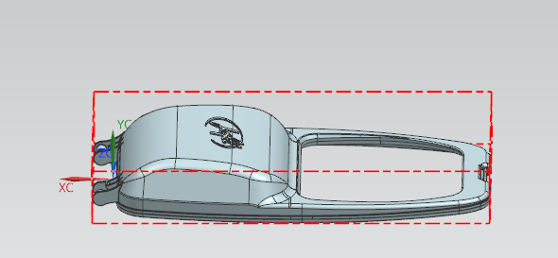 | 326*47*166 | 1*1 | 450*200*300 | 35 | 76000
3
4
5
以上金额合计：¥（人民币 万 千 元整） 以上价格含税
二、检验及验收方法：按贵司提供确认的图纸及样品验收模具。
三、模具寿命：正常使用10万模次（3个月保修）。
四、付款方式：合同签订后，贵司预付50%的合同定金；款项到位合同生效；我司提供

五、以上如有任何疑问，请来电来函咨询，谢谢合作！
甲方： |  |  |  |  | 乙方：厦门恒泽坤电器有限公司
 |  |  |  |  | 陈泽坤：18120754784
日期： |  |  |  |  | 2018.06.22
备注：确认请签字盖章并回传

